Hoja1
Proveedores
Atributo | Tipo de dato | Dominio | Not null/unico | Tipo de clave | Tabla foranea | Campo foraneo
Cuit_Prov | INT | 0-99999999999 | Not null/unico | PK | - | -
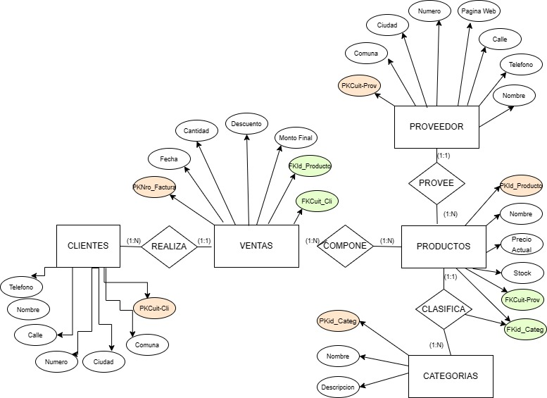
Nombre | Varchar | 0-50 | Not null | - | - | -
Calle | Varchar | 0-50 | Not null | - | - | -
Numero | INT | 0-99999 | Not null | - | - | -
Comuna | INT | 0-99 | Not null | - | - | -
Ciudad | Varchar | 0-50 | Not null | - | - | -
Telefono | INT | 0-9999999999 | Null | - | - | -
PaginaWeb | Text | 0-50 | Null | - | - | -

Clientes
Atributo | Tipo de dato | Dominio | Not null/unico | Tipo de clave | Tabla foranea | Campo foraneo
Cuit_Cli | INT | 0-99999999999 | Not null/unico | PK | - | -
Nombre | Varchar | 0-50 | Not null | - | - | -
Calle | Varchar | 0-50 | Not null | - | - | -
Numero | INT | 0-99999 | Not null | - | - | -
Comuna | INT | 0-99 | Not null | - | - | -
Ciudad | Varchar | 0-50 | Not null | - | - | -
Telefono | INT | 0-9999999999 | Null | - | - | -

Categorías
Atributo | Tipo de dato | Dominio | Not null/unico | Tipo de clave | Tabla foranea | Campo foraneo
Id_Categoria | INT | 0-999 | Not Null/Unico | PK | - | -
Nombre | Varchar | 0-50 | Not null | - | - | -
Descripcion | Varchar | 0-100 | Not null | - | - | -

Productos
Atributo | Tipo de dato | Dominio | Not null/unico | Tipo de clave | Tabla foranea | Campo foraneo
Id_Producto | INT | 0-999 | Not null/unico | PK | - | -
Nombre | Varchar | 0-50 | Not null | - | - | -
Precio_actual | Decimal | 0-999999,99 | Not null | - | - | -
Stock | INT | 0-999 | Not null | - | - | -
Cuit_prov | INT | 0-99999999999 | Not null | FK | Proveedores | Cuit_Prov
Id_Categ | INT | 0-999 | Not null | FK | Categorias | Id_Categoria

Ventas
Atributo | Tipo de dato | Dominio | Not null/unico | Tipo de clave | Tabla foranea | Campo foraneo
Nro_factura | INT | 0-999999 | Not null/unico | PK | - | -
Fecha | Date | yyyy-mm-dd | Not null | - | - | -
Cantidad | INT | 0-9999 | Not null | - | - | -
Descuento | decimal | 0-999999,99 | Null | - | - | -
Monto_final | decimal | 0-999999,99 | Not null | - | - | -
Id_Producto | INT | 0-999 | Not null | FK | Productos | Id_Producto
Cuit_cli | INT | 0-99999999999 | Not null | FK | Clientes | Cuit_Cli

